Лист1
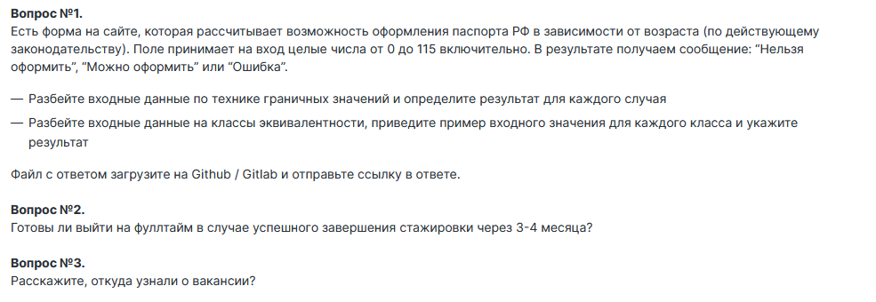
Поле | Название класса | Границы | Тестовые данные внутри класса (содержимое поля) | Тестовые данные на границах (содержимое поля) | Пояснение | Статус | Ссылка на баг-репорт
Поле ввода для получания паспорта | возраст от 14 до 115 (валидно) | 14, 115 | 40 | 13, 14, 15, 114, 115, 116
 | возраст до 14 (невалидно) | 0, 13 | 7 | пустой ввод, 0, 1, 12, 13, 14
 | возраст от 115 (невалидно) | 116, + беск | 6666 | 115, 116, 117
 | Ввод целого числа (валидно) |  | 66
 | Ввод отрицательного числа (невалидно) | -беск, -1 | -17 | -2, -1, 0
 | Ввод букв (невалидно) |  | 13О
 | Ввод спецсимволов (невалидно) |  | 9%8
 | Ввод дробного значения (невалидно) |  | 2024-07-01
 | Ввод пробела (невалидно) |  | 2024-09-01
 | Поле заполнено (валидно) |  | 55
 | Пустой ввод (невалидно) |  | пустой ввод

№ | Описание проверки
1 | Получение сообщения: "можно оформить"
2 | Получение сообщения "Можно оформить" при вводе 14
3 | Получение сообщения "Можно оформить" при вводе 15
4 | Получение сообщения "Можно оформить" при вводе 40
5 | Получение сообщения "Можно оформить" при вводе 114
6 | Получение сообщения "Можно оформить" при вводе 115
7 | Получение сообщения: "нельзя оформить"
8 | Получение сообщения "Нельзя оформить" при вводе 0
9 | Получение сообщения "Нельзя оформить" при вводе 1
10 | Получение сообщения "Нельзя оформить" при вводе 7
11 | Получение сообщения "Нельзя оформить" при вводе 12
12 | Получение сообщения "Нельзя оформить" при вводе 13
13 | Получение сообщения: "ошибка"
14 | Получение сообщения "Нельзя оформить" при вводе 116
15 | Получение сообщения "Нельзя оформить" при вводе 117
16 | Получение сообщения "Нельзя оформить" при вводе 6666
17 | Получение сообщения об ошибке при вводе отрицательного числа -17
18 | Получение сообщения об ошибке при вводе отрицательного числа -2
19 | Получение сообщения об ошибке при вводе отрицательного числа -1
20 | Получение сообщения об ошибке при вводе буквы 13О
21 | Получение сообщения об ошибке при вводе спецсимволов 9%8
22 | Получение сообщения об ошибке при вводе дробного значения 1.7
23 | Получение сообщения об ошибке при вводе пробела 1 9
24 | Получение сообщения об ошибке при пустом поле

Вопрос 2: Готовы ли выйти на фуллтайм в случае успешного завершения стажировки через 3-4 месяца? - Да, готов
Вопрос №3: Расскажите, откуда узнали о вакансии? - увидел вакансию на HH

